Monitoreo de actividades
Medición: | Monitoreo de Actividades
Propósito: | Conocer si se están registrando actividades de planeación correctamente
Preguntas asociadas: | ¿Qué porcentaje de actividades se planean correctamente?
Muestra Gráfica
 | Fila 16
Ventas | 0.25
Planeación Anual | 1
Organizacionales | 1
Compras | 0.75
Algoritmo: |  |  | Indice | P1 | P2 | P3 | P4
Datos Base | Cálculo/Fórmula | Proyecto 1 | 3.5 | 2 | 4 | 3 | 5
Preguntas aprobadas | Porcentaje de apego de actividades = Preguntas aprobadas/total de preguntas | Proyecto 2 | 4 | 4 | 5 | 3 | 4
Preguntas no aprobadas
Total de preguntas = (aprobadas + no aprobadas)
Periodicidad | Responsable
Mensual | Calidad
Mecanismo de Análisis:
Frecuencia de Reporte | Mecanismo de Reporte
Mensual | Reunión de monitoreo
Responsable de presentar métrica | A quien se le presenta el reporte de métricas
Calidad | Dirección
Guía de análisis:
El análisis se realiza por todas las actividades planeadas
Que el índice de actividades sea mayor o igual a 70% | Seguimiento
Que el índice de actividades sea menor que 50% y mayor o igual a 70% | Crear plan de acción para aumentar el promedio de actividades en tiempo.
Que el índice de actividades sea menor a 50% | Crear un plan de acción en base a las actividades fuera de tiempo

Desviacion de esfuerzo
Medición: | Desviación de esfuerzo
Propósito: | Conocer la desviación del esfuerzo planeado contra real para tomar acciones preventivas y/o correctivas
Preguntas asociadas: | ¿Cuál es la desviación del esfuerzo?
Muestra Gráfica
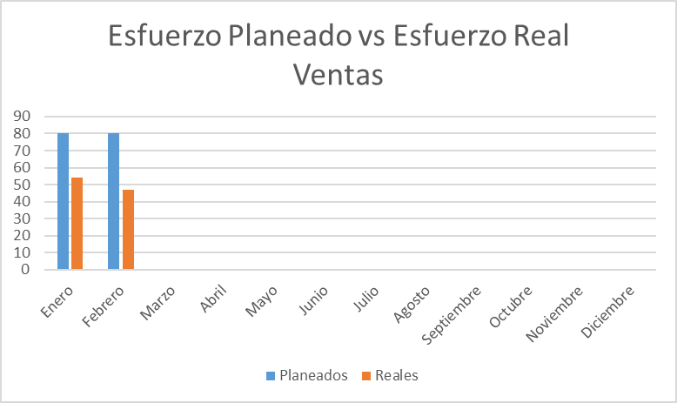 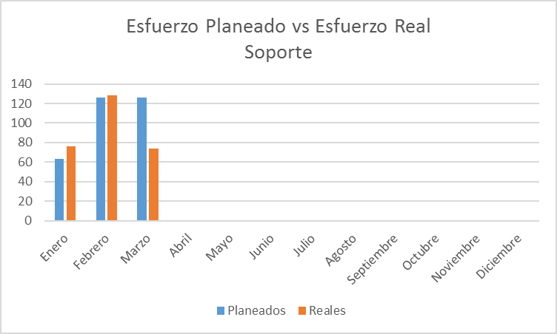 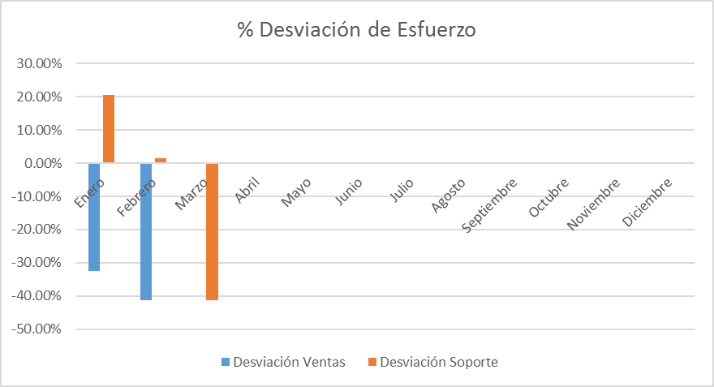
Algoritmo:
Datos Base | Cálculo
Esfuerzo planeado | Desviación(%)= ((Esfuerzo real)/Esfuerzo planeado)-1
Esfuerzo real
Mecanismo de Recolección y Almacenamiento
Ingresar al plan de proyecto en la sección estimación y tomar el valor total de los proyectos esperados anualmente y dividirlo entre los doce meses, almacenar dicho dato como esfuerzo planeado, adicional solicitar a administración la cantidad de servicios ejecutados durante el mes evaluado por parte del area de ventas, dicho resultado solo pertenece a la seccion de ventas, para obtener la sección de soporte se deberá ingresar a bitrix en la pestaña CRM, Activities ,presionar el botón mas y poner iniciales de persona a filtrar, presionar el cuadro posicionado a la derecha del botón mas e ingresar nombre de persona y tareas completas (se puede filtrar por deadline), generar el calculo especificado previamente y almacenarlo en el concentrado de métricas en la pestaña esfuerzo
Periodicidad | Responsable
Mensual | Calidad
Mecanismo de Análisis:
Frecuencia de Reporte | Mecanismo de Reporte
Mensual | Reunión de Monitoreo
Responsable de presentar métricas | A quien se presenta el reporte de métricas
Calidad | Dirección
Guía de análisis:
El análisis se hara en base a la grafica de Desviación
Si la desviación se encuentra entre el 15% y -15% | Se continua con el seguimiento
Si la desviación se encuentra entre el 16% y el 30% positivo o negativo | Se monitorea y analiza con dirección, se toman acciones para reducir la desviación
Si la es superior al 31% positivo o negativo | Se analiza con direccion para tomar medidas inmeditas para corregir la desviacion y considerar actualizar la estimación del servicio

 |  | Procesos | Esfuerzo planeado | Esfuerzo real | Desviacion de esfuerzo %
 |  | Ventas | 100 | 80 | -20%
 |  | Planeacion | 234 | 53 | -181%
 |  | Diseño | 543 | 343 | -200%
 |  | Desarrollo | 342 | 331 | -11%
 |  | Entrega | 344 | 434 | 90%
 |  | Monitoreo | 532 | 533 | 1%
 |  | Metricas | 534 | 534 | 0%
 |  | Calidad | 23 | 33 | 10%
 |  | Configuración | 324 | 342 | 18%

Desviacion de costos
Medición: | Desviación de costo
Propósito: | Conocer la desviación del costo planeado contra real para tomar acciones preventivas o correctivas en tiempo.
Prguntas asociadas: | ¿Cuál es la desviación del costo?
Muestra Gráfica
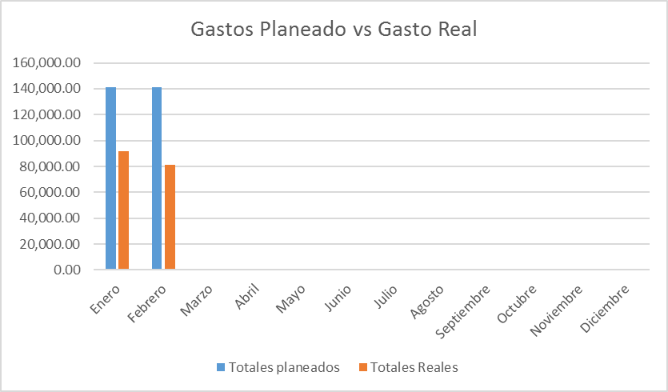 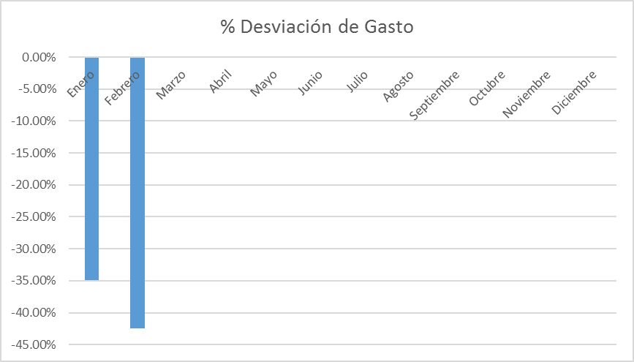
Algoritmo:
Datos Base | Cálculo
Costo planeado | Desviación(%)= (Costo planeado/Costo real)-1
Costo real
Mecanismo de Recolección y Almacenamiento
Tomar el costo estimado en el plan de proyecto dividido entre doce meses como costo planeado y tomar el total gastado entre servicios y sueldos de personal registrados en el mes, dicho dato será otorgado por administración aplicar formula de desviación en porcentaje y plasmar en el concentrado de métricas en la pestaña costos.
Periodicidad | Responsable
Mensual | Calidad
Mecanismo de Análisis:
Frecuencia de Reporte | Mecanismo de Reporte
Mensual | Reunión de Monitoreo
Responsable de presentar métricas | A quien se presenta el reporte de métricas
Calidad | Dirección
Guía de análisis:
Si la desviación es menor o igual al 0% | Se continua con el seguimiento
Si la desviación es mayor al 0% y menor al 15% | Se monitorea y analiza con dirección, se toman acciones para reducir la desviación
Si la desviación es mayor al 15% | Se analiza con direccion para tomar medidas inmeditas para corregir la desviacion y considerar actualizar la estimación del servicio

 |  | Procesos | Costo planeado | Costo real | Desviacion del costo
 |  | Ventas | $3,287.00 | $4,076.00 | $789.00
 |  | Planeacion | $5,344.00 | $4,088.00 | $1,256.00
 |  | Diseño | $3,423.00 | $5,076.00 | $1,653.00
 |  | Desarrollo | $40,000.00 | $37,000.00 | $3,000.00
 |  | Entrega | $5,467.00 | $4,980.00 | $487.00
 |  | Monitoreo | $532.00 | $533.00 | $1.00
 |  | Metricas | $534.00 | $534.00 | $0.00
 |  | Calidad | $900.00 | $1,500.00 | $600.00
 |  | Configuración | $324.00 | $342.00 | $18.00

Apego a Procesos
Medición: | Apego a procesos
Propósito: | Contar con un alto apego en los proceso de la empresa
Preguntas asociadas: | ¿Cuál es el porcentaje de apego a proceso del proyecto?
Muestra Gráfica
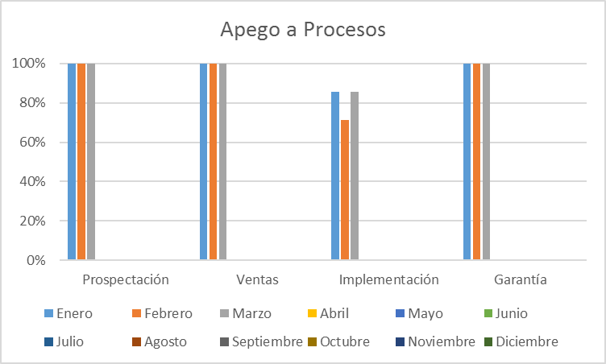 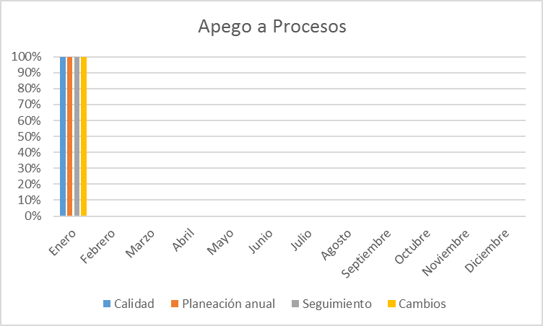
Algoritmo:
Datos Base | Cálculo
Preguntas aprobadas | Porcentaje de apego a procesos = Preguntas aprobadas/total de preguntas
Preguntas no aprobadas
Total de preguntas = (aprobadas + no aprobadas)
Mecanismo de Recolección y Almacenamiento
Ingresar al check list de calidad correspondiente. Tomar el valor ubicado en la pestaña "Resumen" -> seccion Proceso. Registrar los valores acorde a su orden en el archivo concentrado de metricas pestaña "Apego a Procesos"
Periodicidad | Responsable
Mensual | Calidad
Mecanismo de Análisis:
Frecuencia de Reporte | Mecanismo de Reporte
Mensual | Reunión de reporte de monitoreo
Responsable de presentar métricas | A quien se presenta el reporte de métricas
Calidad | Dirección
Guía de análisis:
Si es mayor o igual al 80% | Continuar con el seguimiento
Si es menor a 79.9% y mayor a 50% | Analizar cual fue el problema y tomar acciones para aumentar el porcentaje de apego
Si es menor al 49.9 a 0% | Analizar cual fue el problema y tomar acciones inmediatas para aumentar el porcentaje de apego

 |  | Procesos | Esfuerzo planeado | Esfuerzo real | Desviacion de esfuerzo %
 |  | Ventas | 100 | 80 | -20%
 |  | Planeacion | 234 | 53 | -181%
 |  | Diseño | 543 | 343 | -200%
 |  | Desarrollo | 342 | 331 | -11%
 |  | Entrega | 344 | 434 | 90%
 |  | Monitoreo | 532 | 533 | 1%
 |  | Metricas | 534 | 534 | 0%
 |  | Calidad | 23 | 33 | 10%
 |  | Configuración | 324 | 342 | 18%

Apego a Productos
Medición: | Apego a Productos
Propósito: | Contar con un alto porcentaje de apego a los productos para asegurar una entrega de servicios de calidad
Preguntas asociadas: | ¿Cuál es el apego del equipo de los productos de trabajo del proceso?
Muestra Gráfica
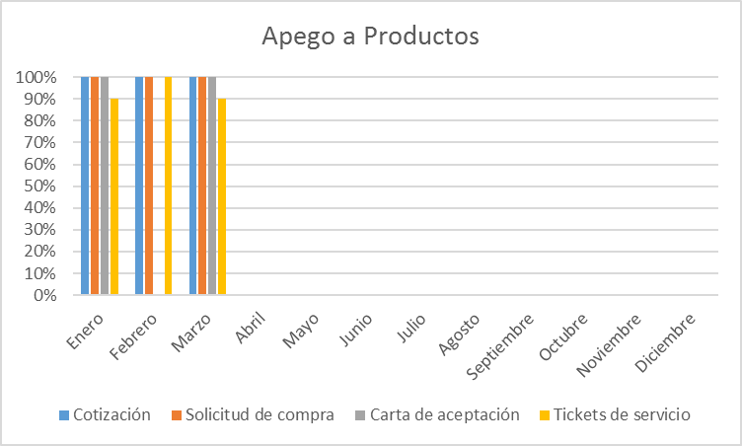 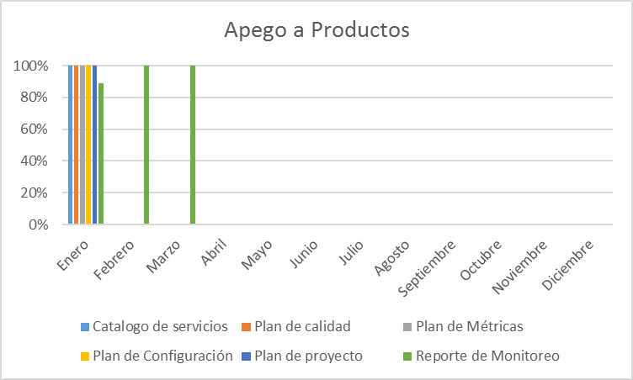
Algoritmo:
Datos Base | Cálculo
Preguntas aprobadas | Porcentaje de apego a productos = Preguntas aprobadas/total de preguntas
Preguntas no aprobadas
Total de preguntas = (aprobadas + no aprobadas)
Mecanismo de Recolección y Almacenamiento
Ingresar al check list de calidad correspondiente. Tomar el valor ubicado en la pestaña "Resumen" -> seccion Productos. Registrar los valores acorde a su orden en el archivo concentrado de metricas pestaña "Apego a Productos"
Periodicidad | Responsable
Mensual | Calidad
Mecanismo de Análisis:
Frecuencia de Reporte | Mecanismo de Reporte
Mensual | Reunion de reporte de monitoreo
Responsable de presentar métricas | A quien se presenta el reporte de métricas
Calidad | Dirección
Guía de análisis:
Si es mayor o igual al 80% | Continuar con el seguimiento
Si es menor a 79.9% y mayor a 50% | Analizar cual fue el problema y tomar acciones para aumentar el porcentaje de apego
Si es menor al 49.9 a 0% | Analizar cual fue el problema y tomar acciones inmediatas para aumentar el porcentaje de apego

 |  | Procesos | Esfuerzo planeado | Esfuerzo real | Desviacion de esfuerzo %
 |  | Ventas | 100 | 80 | -20%
 |  | Planeacion | 234 | 53 | -181%
 |  | Diseño | 543 | 343 | -200%
 |  | Desarrollo | 342 | 331 | -11%
 |  | Entrega | 344 | 434 | 90%
 |  | Monitoreo | 532 | 533 | 1%
 |  | Metricas | 534 | 534 | 0%
 |  | Calidad | 23 | 33 | 10%
 |  | Configuración | 324 | 342 | 18%

Apego a Auditorias Fisicas
Medición: | Auditorías Físicas
Propósito: | Contar con un apego a la administracion de la configuracion superior al 80% por cada proyecto
Preguntas asociadas: | ¿Cuál es el procentaje de apego al documento de plan de configuracion del proyecto?
Muestra Gráfica
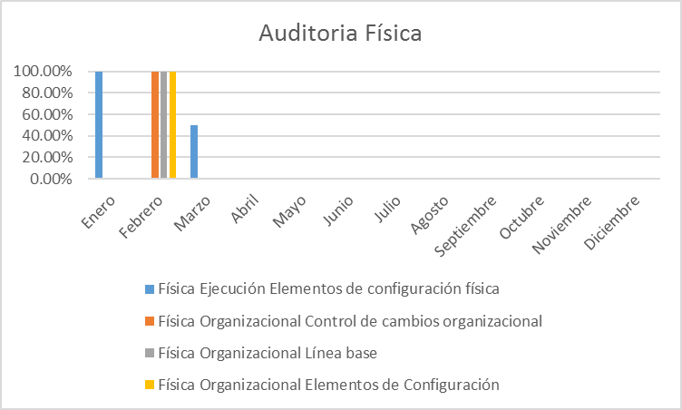
Algoritmo:
Datos Base | Cálculo
Preguntas aprobadas | Porcentaje de apego Fisico = Preguntas aprobadas/total de preguntas
Preguntas no aprobadas
Total de preguntas = (aprobadas + no aprobadas)
Mecanismo de Recolección y Almacenamiento
Ingresar al check list de calidad correspondiente. Tomar el valor ubicado en la pestaña "Resumen" -> seccion Fisicas. Registrar los valores acorde a su orden en el archivo concentrado de metricas pestaña "Fisica"
Periodicidad | Responsable
Mensual | Calidad
Mecanismo de Análisis:
Frecuencia de Reporte | Mecanismo de Reporte
Mensual | Reunion de reporte de monitoreo
Responsable de presentar métricas | A quien se presenta el reporte de métricas
Calidad | Dirección
Guía de análisis:
Si es mayor o igual al 80% | Continuar con el seguimiento
Si es menor a 79.9% y mayor a 50% | Analizar cual fue el problema y tomar acciones para aumentar el porcentaje de apego
Si es menor al 49.9 a 0% | Analizar cual fue el problema y tomar acciones inmediatas para aumentar el porcentaje de apego

 |  | Procesos | Esfuerzo planeado | Esfuerzo real | Desviacion de esfuerzo %
 |  | Ventas | 100 | 80 | -20%
 |  | Planeacion | 234 | 53 | -181%
 |  | Diseño | 543 | 343 | -200%
 |  | Desarrollo | 342 | 331 | -11%
 |  | Entrega | 344 | 434 | 90%
 |  | Monitoreo | 532 | 533 | 1%
 |  | Metricas | 534 | 534 | 0%
 |  | Calidad | 23 | 33 | 10%
 |  | Configuración | 324 | 342 | 18%

Apego a Auditorias Funcionales
Medición: | Auditorías Funcionales
Propósito: | Conocer cual es el apego y consistencia en la generación y uso de las herramientas de trabajo
Prguntas asociadas: | ¿cuál es apego que se tiene al proceso en el area funcional?
Muestra Gráfica
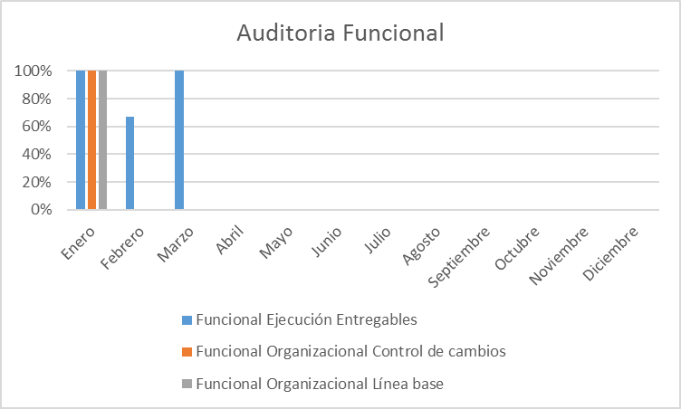
Algoritmo:
Datos Base | Cálculo
Preguntas aprobadas | Porcentaje de apego Funcional = Preguntas aprobadas/total de preguntas
Preguntas no aprobadas
Total de preguntas = (aprobadas + no aprobadas)
Mecanismo de Recolección y Almacenamiento
Ingresar al check list de calidad correspondiente. Tomar el valor ubicado en la pestaña "Resumen" -> seccion Funcionales. Registrar los valores acorde a su orden en el archivo concentrado de metricas pestaña "Funcional"
Periodicidad | Responsable
Mensual | Calidad
Mecanismo de Análisis:
Frecuencia de Reporte | Mecanismo de Reporte
Mensual | Reunion de reporte de monitoreo
Responsable de presentar métricas | A quien se presenta el reporte de métricas
Calidad | Dirección
Guía de análisis:
Si es mayor o igual al 80% | Continuar con el seguimiento
Si es menor a 79.9% y mayor a 50% | Analizar cual fue el problema y tomar acciones para aumentar el porcentaje de apego
Si es menor al 49.9 a 0% | Analizar cual fue el problema y tomar acciones inmediatas para aumentar el porcentaje de apego

 | Esfuerzo planeado | Esfuerzo real | Desviacion de esfuerzo %
Ventas | 100 | 80 | -0.2
Planeacion | 234 | 53 | -1.81
Diseño | 543 | 343 | -2
Desarrollo | 342 | 331 | -0.11
Entrega | 344 | 434 | 0.9
Monitoreo | 532 | 533 | 0.01
Metricas | 534 | 534 | 0
Calidad | 23 | 33 | 0.1
Configuración | 324 | 342 | 0.18

 |  | Procesos | Esfuerzo planeado | Esfuerzo real | Desviacion de esfuerzo %
 |  | Ventas | 100 | 80 | -20%
 |  | Planeacion | 234 | 53 | -181%
 |  | Diseño | 543 | 343 | -200%
 |  | Desarrollo | 342 | 331 | -11%
 |  | Entrega | 344 | 434 | 90%
 |  | Monitoreo | 532 | 533 | 1%
 |  | Metricas | 534 | 534 | 0%
 |  | Calidad | 23 | 33 | 10%
 |  | Configuración | 324 | 342 | 18%

Crecimiento anual de ventas
Medición: | Crecimiento anual de ventas
Propósito: | Conocer el apegó a la meta de ventas anuales en la empresa
Preguntas asociadas: | ¿Se esta cumpliendo la cuota establecida de forma quincenal?
Muestra Gráfica
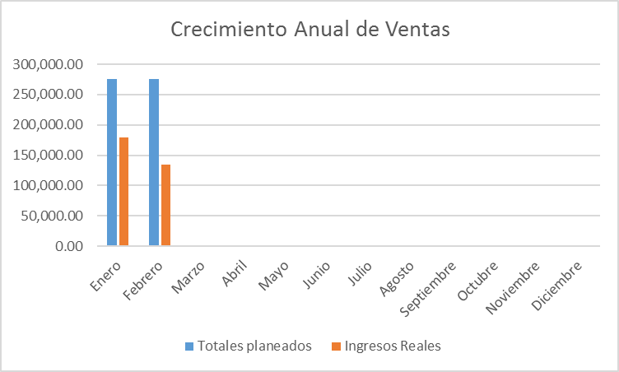
Algoritmo:
Datos Base | Cálculo/Fórmula
Venta por empleado | Venta por empleado = (sumatoria de ventas por empleado), Venta mensual = suma de ventas por empleados, planeado por vendedor = planeado mensual / número de vendedores
Venta mensual
planeado por vendedor
Mecanismo de Recolección y Almacenamiento
Solicitar la información de ventas por persona y venta total del mes al area de administración y comparar con lo planeado del mes, dichos resultados se almacenan en el concentrado de métricas en la pestaña crecimiento anual de ventas donde se ingresa lo planeado y real por vendedor y planeado y real del mes
Periodicidad | Responsable
Mensual | Calidad
Mecanismo de Análisis:
Frecuencia de Reporte | Mecanismo de Reporte
Mensual | Reunión de monitoreo
Responsable de presentar métrica | A quien se le presenta el reporte de métricas
Calidad | Dirección
Guía de análisis:
Que el índice de crecimiento en ventas sea mayor o igual a 30% | Seguimiento
Que el índice de ventas sea mayor que 0% y menor o igual a 29% | Crear plan de acción para aumentar el porcentaje de cumplimiento en ventas.
Que el índice de ventas sea menor o igual a -1% | Crear un plan de acción en base a los malos resultados obtenidos.

Índice de Satisfacción
Medición: | Índice de Satisfacción
Propósito: | Conocer si los servicios ofrecidos al cliente cumplen con sus espectativas.
Preguntas asociadas: | ¿Qué índice de satisfacción obtuvimos de parte del cliente?
Muestra Gráfica
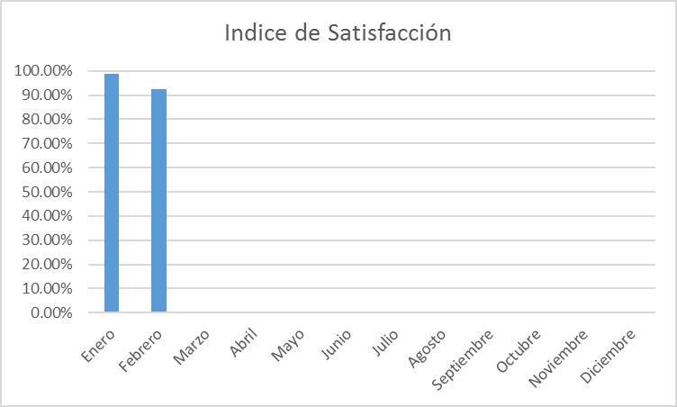 v
Algoritmo: |  |  | Indice | P1 | P2 | P3 | P4
Datos Base | Cálculo/Fórmula | Proyecto 1 | 3.5 | 2 | 4 | 3 | 5
Calificación por pregunta | Indice de satisfacción=(promedio de calificación de las preguntas) | Proyecto 2 | 4 | 4 | 5 | 3 | 4
Mecanismo de Recolección y Almacenamiento
Ingresar al documento ubicado en la carpeta cierre encuesta de satisfacción tomar el resultado obtenido y el cual deberá ser registrado en el documento concentrado de metricas sección indice de satisfacción
Periodicidad | Responsable
Mensual | Calidad
Mecanismo de Análisis:
Frecuencia de Reporte | Mecanismo de Reporte
Mensual | Reunión de monitoreo
Responsable de presentar métrica | A quien se le presenta el reporte de métricas
Calidad | Dirección
Guía de análisis:
El análisis se realiza por cada cliente encuestado
Que el índice de satisfacción sea mayor o igual a 90% | Seguimiento
Que el índice de satisfacción sea menor que 89% y mayor o igual a 70% | Crear plan de acción para aumentar el promedio de satisfacción.
Que el índice de satisfacción sea menor a 70% | Crear un plan de acción en base a las bajas calificaciones

Producto vendido
Medición: | Producto vendido
Propósito: | Conocer cual es el producto mas vendido en la empresa
Preguntas asociadas: | ¿Cual es el producto mas vendido en la empresa?
Muestra Gráfica
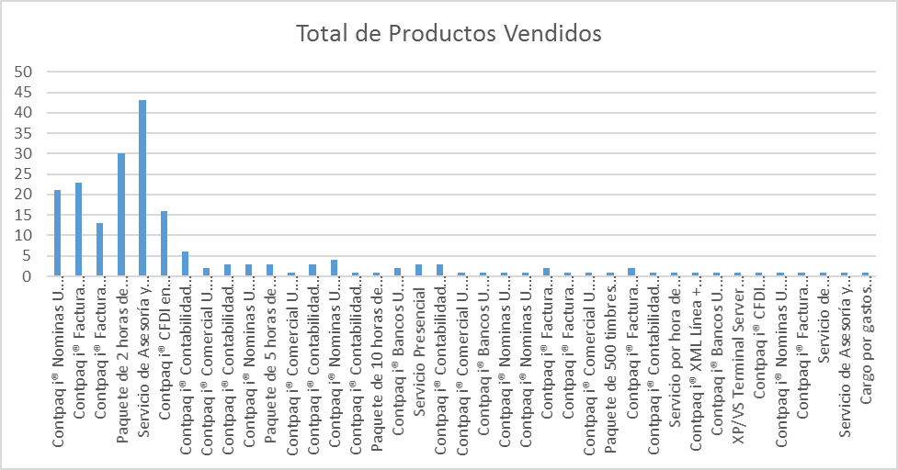
Algoritmo: |  |  | Indice | P1 | P2 | P3 | P4
Datos Base | Cálculo/Fórmula | Proyecto 1 | 3.5 | 2 | 4 | 3 | 5
Sumatoria de productos vendidos | Productos vendidos=(sumatoria por producto en el año) | Proyecto 2 | 4 | 4 | 5 | 3 | 4
Mecanismo de Recolección y Almacenamiento
Ingresar a bitrix en la pestaña CRM , reportes y ventas por productos, los resultados pasarlos al concentrado de métricas en pestaña productos
Periodicidad | Responsable
Mensual | Calidad
Mecanismo de Análisis:
Frecuencia de Reporte | Mecanismo de Reporte
Mensual | Reunión de monitoreo
Responsable de presentar métrica | A quien se le presenta el reporte de métricas
Calidad | Dirección
Guía de análisis:
El análisis se realiza por productos vendidos
El producto se ha vendido mas de una vez en el año | Seguimiento
El producto se ha vendido una vez en el año | Promocionar mas el producto para aumentar su venta
El producto no se ha vendido en ningún momento | Promocionar mas el producto para aumentar su venta

Actividades a tiempo
Medición: | Actividades a tiempo
Propósito: | Conocer cuantas actividades son resueltas en tiempo planificado
Preguntas asociadas: | ¿Qué porcentaje de actividades se resolvieron en el tiempo planeado?
Muestra Gráfica
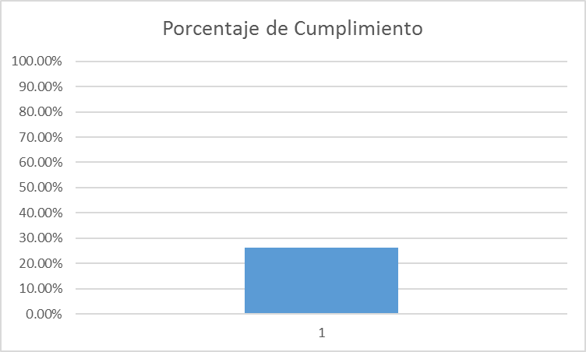 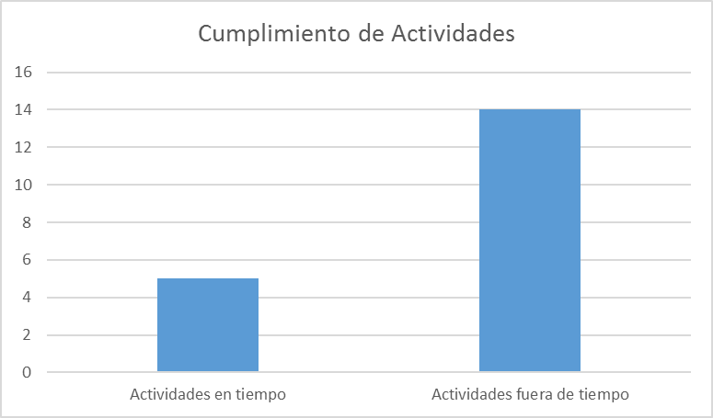
Algoritmo: |  |  | Indice | P1 | P2 | P3 | P4
Datos Base | Cálculo/Fórmula | Proyecto 1 | 3.5 | 2 | 4 | 3 | 5
Actividades a tiempo, actividades totales | Porcentaje de actividades a tiempo =(actividades a tiempo / total de actividades) | Proyecto 2 | 4 | 4 | 5 | 3 | 4
Mecanismo de Recolección y Almacenamiento
Ingresar a bitrix24 en los filtros de actividades de CRM filtrando las actividades por persona y contabilizar las realizadas antes del deadline y adicional las resueltas fuera del dead line, el valor se deberá almacenar en el concentrado de métrica en pestaña actividades
Periodicidad | Responsable
Mensual | Calidad
Mecanismo de Análisis:
Frecuencia de Reporte | Mecanismo de Reporte
Mensual | Reunión de monitoreo
Responsable de presentar métrica | A quien se le presenta el reporte de métricas
Calidad | Dirección
Guía de análisis:
El análisis se realiza por todas las actividades planeadas
Que el índice de actividades sea mayor o igual a 70% | Seguimiento
Que el índice de actividades sea menor que 50% y mayor o igual a 70% | Crear plan de acción para aumentar el promedio de actividades en tiempo.
Que el índice de actividades sea menor a 50% | Crear un plan de acción en base a las actividades fuera de tiempo

